BDI
 |  |  | Tribunal Regional Federal da 6º Região (TRF6) | Cálculo do BDI
 |  |  | Contratação empresa especializada na área de engenharia para prestação de serviços continuados de manutenção corretiva e preventiva em sistemas de climatização, compreendendo sistemas de exaustão, renovação de ar, ares condicionados dos tipos chiller, self contained, VRF (Self Variable Refrigerant), tipo split e de janela, de diversas marcas, com fornecimento de ferramentas, insumos e EPIs, com fornecimento de peças e componentes genuínos dos respectivos fabricantes mediante ressarcimento, nas dependências do Tribunal Regional Federal da 6º Região (TRF6) e da Subseção Judiciária de Belo Horizonte (SJMG), conforme condições e exigências estabelecidas neste instrumento e no ETP independentemente de transcrição.

Obra: | Contratação empresa especializada na área de engenharia para prestação de serviços continuados de manutenção corretiva e preventiva em sistemas de climatização, compreendendo sistemas de exaustão, renovação de ar, ares condicionados dos tipos chiller, self contained, VRF (Self Variable Refrigerant), tipo split e de janela, de diversas marcas, com fornecimento de ferramentas, insumos e EPIs, com fornecimento de peças e componentes genuínos dos respectivos fabricantes mediante ressarcimento, nas dependências do Tribunal Regional Federal da 6º Região (TRF6) e da Subseção Judiciária de Belo Horizonte (SJMG), conforme condições e exigências estabelecidas neste instrumento e no ETP independentemente de transcrição. |  |  | L. S. Horista : | 0.00%
Prop.: | Tribunal Regional Federal da 6º Região (TRF6) |  |  | L. Sociais Mensalista : | 0.00%
Local: | Tribunal Regional Federal da 6º Região (TRF6) e da Subseção Judiciária de Belo Horizonte (SJMG) |  |  | BDI : | 0.00%

QUADRO DE COMPOSIÇÃO DO BDI
Ref.: Tabela de Preços SINAPI (Junho/2025)
A composição do BDI acompanha as diretrizes do TCU - Acordão nº 2.369/2011

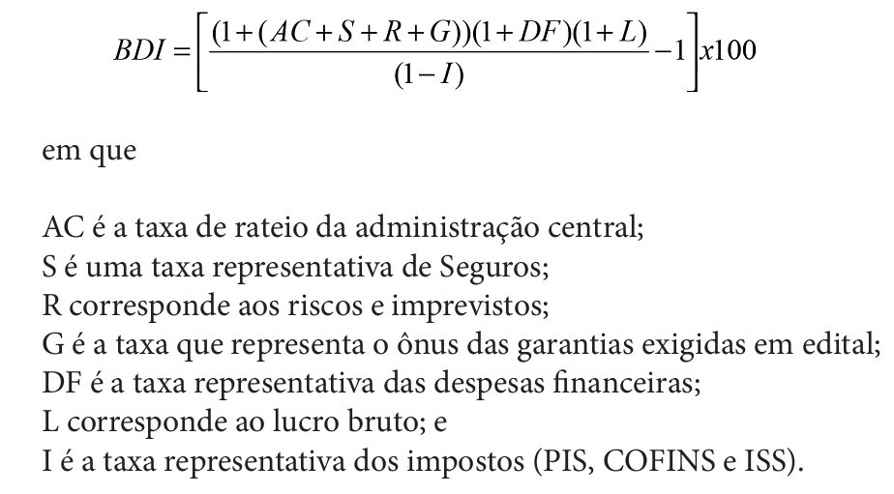
ITEM | DESCRIÇÃO | SIGLA | %
1 | Administração Central | AC
2 | Seguros | S
3 | Riscos e Imprevistos | R
4 | Garantias do Edital | G
5 | Despesas Financeiras | DF
6 | Lucro Bruto | L
7 | Impostos (PIS+COFINS+ISS) | I | 0.00%
7.1 | PIS
7.2 | COFINS
7.3 | ISS

BDI Calculado -----> |  |  | 0.00%

